21.11.10 스틱, 케이스
스틱 수정사항

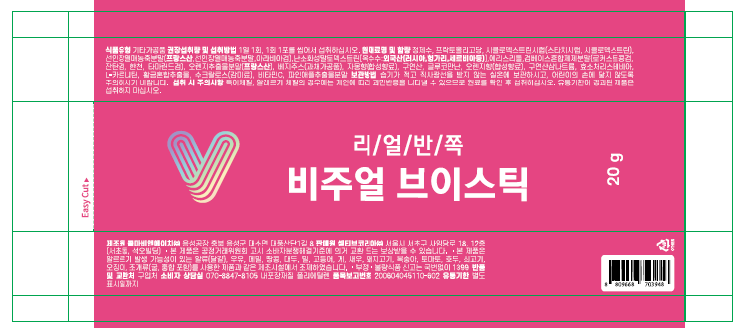
 |  |  |  |  |  |  |  |  | 표시된 부분에만 표시사항 얹혀주세요

 |  |  |  |  |  |  |  |  | 자간, 장평, 글씨크기 수정 필요 | (참고: 일반식품과 건강기능식품 글씨기준 다름)
 |  |  |  |  |  |  |  |  | *자간-5%이상, 장평50%이상 적용
 |  |  |  |  |  |  |  |  | (장평은 최대한 50%와 가깝게 적용해주시고,
 |  |  |  |  |  |  |  |  | 글씨크기는 공간이 최대한 차도록 키워주세요.)

 |  |  |  |  |  |  | *공란으로 비워주세요(35mm)
 |  |  |  |  |  |  | 추후 생산 시 유통기한 인쇄될 공란 확보 필요

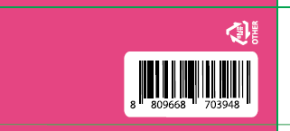
 |  |  |  | *분리배출마크 수정(위치 변경, 크기 변경, 표시방향 변경)
 |  |  |  | (분리배출마크 가로 세로 8mm 이상 되도록 키운 후 바코드 옆으로 위치 이동)

 |  |  |  |  |  | 표시부분 쉼표 뒤 띄어쓰기 한 번씩 추가

 |  |  |  |  |  |  |  | *수정 |  |  | *수정
 |  |  |  |  |  |  |  | 주정, 천연향료, 정제수, 합성향료 |  |  | 주정, 정제수, 천연향료, 합성향료
 |  |  | *수정(일부 내용 추가, 케이스와 통일)
 |  |  | 제품 개봉 시 포장재에 의해 상처를 입을 위험이 있고, 내용물이 흘러나올 수 있으므로 취급 시 주의하십시오. 젤리형태의 제품으로 섭취 시 목에 걸리지 않도록 주의하십시오. 유통기한이 경과된 제품은 섭취하지 마십시오.

 |  |  | *볼드체 적용
 |  |  |  |  |  |  | 볼드체 적용

 |  |  | *수정
 |  |  | 가금류 |  |  | *수정
 |  |  |  |  |  | 닭고기, 쇠고기, 오징어, 조개류(굴, 전복, 홍합 포함), 잣을

케이스 수정사항

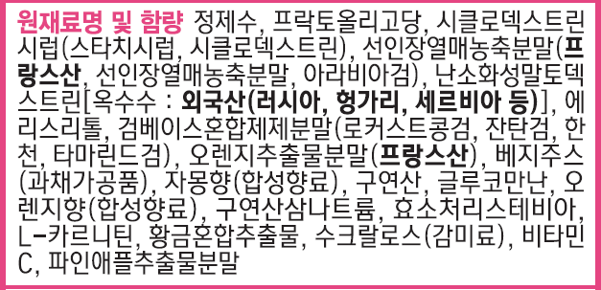

 |  |  | *수정
 |  |  | 주정, 천연향료, 정제수, 합성향료
 | *수정
 | 주정, 정제수, 천연향료, 합성향료

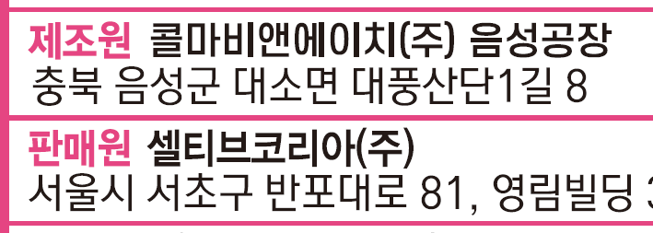

 |  |  |  |  | *글씨체 통일

 | *수정
 | 서울시 서초구 사임당로 18, 12층 (서초동, 석오빌딩)

 |  | *수정
 |  | 가금류

 |  | *수정
 |  | 닭고기, 쇠고기, 오징어, 조개류(굴, 전복, 홍합 포함), 잣을

21.11.17 스틱, 케이스
 | 스틱과 케이스 글씨기준 다름 (각 글씨기준 확인 후 수정 요청드립니다.) (스틱의 경우, 정보표시면 면적이 100㎠이므로 예외 규정에 적용됨) |  |  |  |  |  | 케이스 수정은 메일에 첨부된 칼선 변경된 파일로 수정 요청드립니다.

스틱 수정사항 |  |  | 스틱 글씨기준 자간-5%이상, 장평50%이상 글씨크기는 표시 가능면적에 공란 없이 차도록

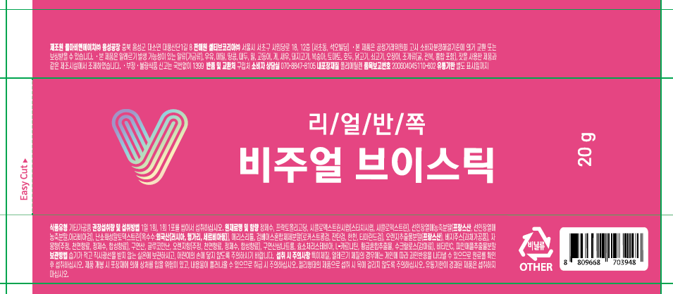

 |  |  |  |  |  |  |  |  |  | *얇은 글씨 "글씨굵기" 늘려주세요
 |  |  |  |  |  |  |  |  |  | (글씨가 작기때문에, 얇으면 그라비아 인쇄 시 글씨가 날라갈 수 있음)

 | 스틱 글씨기준 자간-5%이상, 장평50%이상

 |  |  | *추가("식품유형, 권장섭취량 및 섭취방법, 보관방법 표시위치 변경)

*일부 내용 "추가" 수정사항 반영 후,
글씨크기 키워서 하늘색 테두리 영역에
공란 없도록 채워주세요

 | *일부 내용 "삭제" 수정사항 반영 후, 글씨크기 키워서 하늘색 테두리 영역에 공란 없도록 채워주세요
 |  |  |  |  |  |  |  | *삭제(표시면 변경)

 |  | *쉼표 뒤 띄어쓰기 추가 |  |  |  |  |  |  | *수정(표시순서 변경)
 |  |  |  |  |  |  |  |  | 정제수, 천연향료,

케이스 수정사항 |  |  | 케이스는 글씨기준 글씨크기 10pt 이상, 자간-5%이상, 장평90%이상 (기존 디자인과 동일하게 유지 필요)

 | 수정사항과 함께 첨부드렸던 케이스 칼선 변경된 파일로 작업 요청드립니다. (케이스 높이 변경된 칼선 160 -> 168 mm)

 |  |  |  |  | *수정
 |  |  |  |  | 주정, 천연향료, 정제수, 합성향료
 |  |  | *수정
 |  |  | 주정, 정제수, 천연향료, 합성향료

 |  |  |  |  |  | *글씨체 통일

 |  |  | *수정
 |  |  | 서울시 서초구 사임당로 18, 12층 (서초동, 석오빌딩)

 |  |  |  | *수정
 |  |  |  | 가금류

 |  |  |  | *수정
 |  |  |  | 닭고기, 쇠고기, 오징어, 조개류(굴, 전복, 홍합 포함), 잣을

21.12.16 스틱, 케이스
스틱 수정사항 |  | 스틱 글씨기준 자간-5%이상, 장평50%이상 글씨크기는 표시 가능면적에 공란 없이 차도록

 |  |  |  | 표시된 주의문구는 맨 뒤로 이동하여 표시해주세요("유통기한 별도 표시일까지" 뒤쪽으로)

 |  |  |  | *표시된 영역을 꽉 채울 수 있도록 글씨크기 키워주세요
 |  |  |  | 자간-5%이상, 장평50%이상

케이스 수정사항 |  | 케이스는 글씨기준 글씨크기 10pt 이상, 자간-5%이상, 장평90%이상 (기존 디자인과 동일하게 유지 필요)

 | 일반식품의 경우, 정보표시면 면적 100㎠이상인 제품은 표 또는 단락으로 구분되어야합니다. 아래의 나열형식은 법적으로 진행 불가하므로, 기존 디자인에서 수정내용만 반영해주시기 바랍니다.

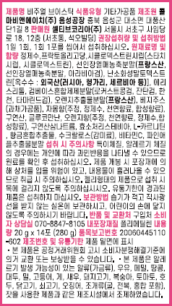
 |  |  | *기존디자인처럼 표로 구분되어야함
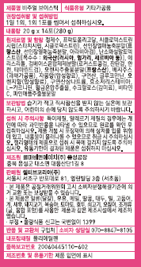

 |  |  | *수정(표시순서 변경)
 |  |  | 천연향료, 정제수,

 |  |  |  |  |  | *쉼표 뒤 띄어쓰기 추가
 |  |  |  |  |  | , 합

 |  |  |  |  | *수정(표시순서 변경)
 |  |  |  |  | 정제수, 천연향료,

22.01.05 케이스, 스틱
케이스 수정사항

 |  | 제조
 |  | 전 디자인 참고)

스틱 수정사항

 |  |  |  | *붙여쓰기

 |  |  | 제조

 | *삭제

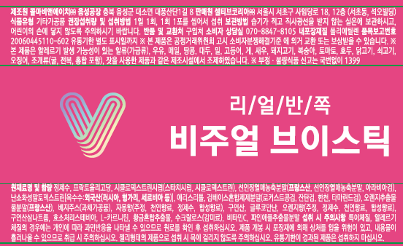

 |  |  | *줄사이간격 줄임 확인
 |  |  | (칼선과 너무 가깝지 않도록 아주 살짝만 줄여주세요)

22.05.09 케이스
케이스 수정사항



 |  | *수정
 |  | 14포[280 g(432 kcal)]

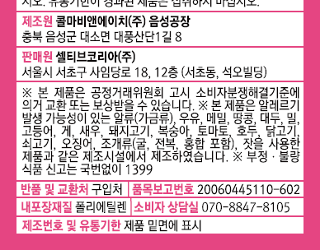

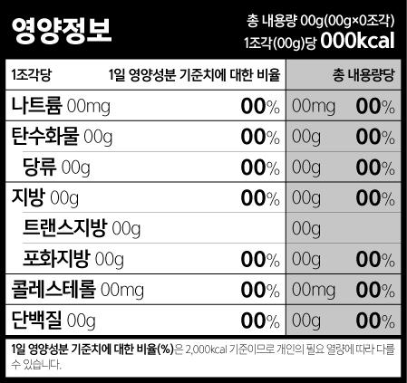
 | *영양정보표 추가 (기존 자리에 있던 문구는 케이스 측면으로 이동 필요)
 | <아래의 값으로 표기해주세요> |  | <볼드체 등 표시방법 참고(양식 참고)>

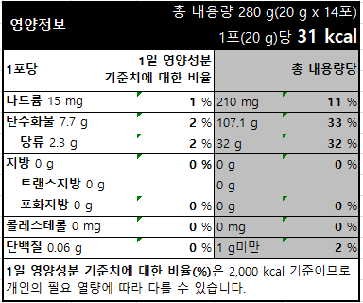

 |  |  |  | *글씨크기 10pt 이상 적용
 |  |  |  | (나머지 글씨들은 글씨크기 기준 없음)

22.05.12
케이스 수정사항

 |  |  |  |  |  |  | *볼드체 해제

 |  |  |  |  |  | *붙여쓰기

 |  |  |  | *볼드체 해제

 |  | *붙여쓰기

 |  |  |  |  | "음성공장"까지 흰색으로 채워주세요

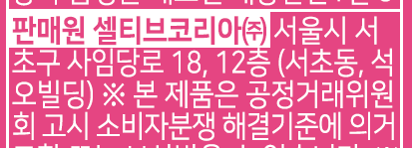

 | *붙여쓰기

 |  |  | *기존 디자인처럼
 |  |  | 칼선 아래로 1~2mm정도 흰색배경 늘려주세요
 |  |  | 참고

 |  |  |  |  | *표시양식 통일

22.05.16
케이스 수정사항

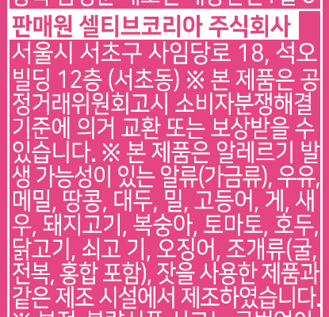
 |  | *변경여부 확인 필요
 |  | 기존제품 모두 "셀티브코리아㈜"로 진행되었음

 |  | *문단구분 후 구분선 추가
 |  | (구분선 : 판매처명과 주의문구 구분되도록)

 |  | *띄어쓰기 추가

 | *붙여쓰기

22.06.10
케이스 수정사항

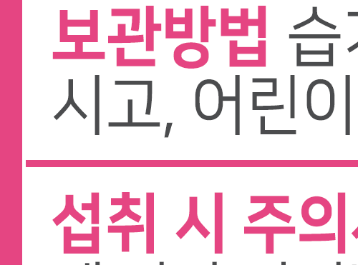

 | *흰색부분 남지 않도록 구분선 길이 늘려주세요

 |  |  | *수정
 |  |  | 제품 개봉 또는 섭취 시

 |  |  |  | *붙여쓰기

 |  | *문구 추가(법적 필수사항)
 |  | 유통기한 밑면 표시일까지

스틱 수정사항

 | 일반식품 정보표시면 100㎠이하 글씨 기준 참고사항 자간-5%이상, 장평50%이상
 |  |  |  |  | *수정
 |  |  |  |  | 제품 개봉 또는 섭취 시

221011
스틱

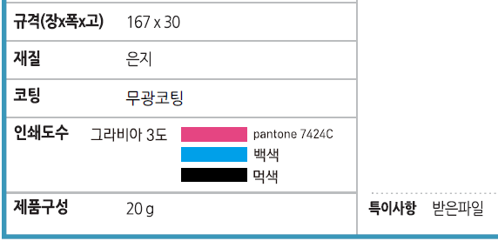

 |  |  |  |  |  | *실제 진행한 사양에 맞게 사양정보 수정
 |  |  |  |  |  | - 원색4도+별색1도(P 7424 C)+전체백판
 |  |  |  |  |  | - 코팅 : 전체무광

 |  |  |  |  |  |  | 검혼합제제

 |  |  |  | 자몽향혼합제제 |  |  |  | 오렌지향혼합제제


 |  |  | *가로세로 8 mm 이상으로 표시

케이스

 | HACCP마크 추가 여부 확인(위치 및 크기 무관)

 |  |  | *검혼합제제

 | 자몽향혼합제제

 |  | 오렌지향혼합제제

 |  |  |  |  | ㈜
 |  |  |  |  | *기호로 변경(스틱과 맞춤)

221019
스틱

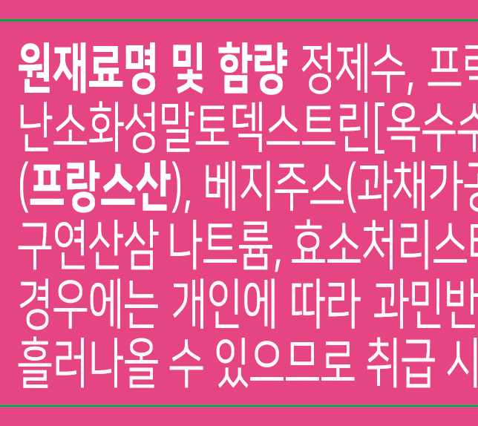

 |  |  | *여백 삭제

케이스

 |  | *여백 삭제(주표시면과 통일)

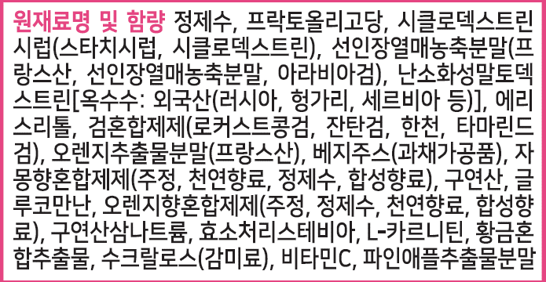

 |  |  |  | *원산지 볼드체 적용

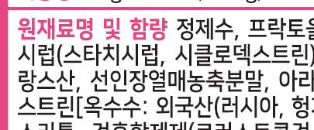

 |  | *여백 삭제 또는 스틱을 케이스와 같이 수정(스틱과 통일)

 | *삭제(제품 생산 시 인쇄 예정)

230509
케이스

 |  |  |  |  | *원산지 볼드체 적용

 |  |  |  |  | *원료 유형 변경(원산지 볼드체 확인)
 |  |  |  |  | 검혼합분말(꼬시래기:인도네시아산)

 |  |  |  | *품목보고명칭 변경, 원산지 표시 우선순위 변경
 |  |  |  | 분말, 과일채소주스, |  |  |  |  | *자몽향혼합제제
 |  |  |  |  |  |  |  |  | : 품목보고서로 세부원료 순서 확인함
 |  |  |  |  |  |  |  |  | (정제수 순서 한글라벨과 상이)

 |  |  |  |  |  | *수정 |  |  | 혼합제제 | 99.5
 |  |  |  |  |  | 정제곤약분말 |  |  | ㄴ | 주정 | 92.55 | 92.08725
 |  |  |  |  |  |  |  |  | ㄴ | 천연향료 | 7 | 6.965
 |  |  |  |  |  |  |  |  | ㄴ | 합성향료 | 0.45 | 0.44775
 |  |  |  |  |  | *수정 |  |  | 정제수 | 0.5 |  | 0.5
 |  |  |  |  |  | 복합황금 |  |  |  |  |  | 100

 |  |  |  |  |  |  |  |  | ▶ 주정, 천연향료, 정제수, 합성향료

 |  |  |  |  | *수정
 |  |  |  |  | 소비

 | *(참고사항) 자간 주변과 통일 확인

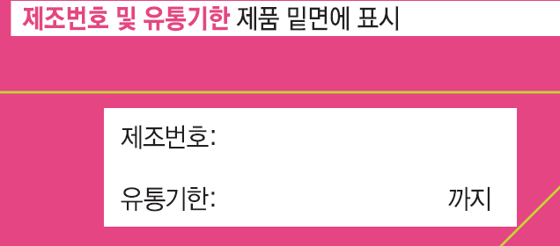

 |  |  |  | *수정
 |  |  |  | 소비

스틱

 |  |  | *수정
 |  |  | 소비

 |  | *수정
 |  | 복합황금 |  |  |  |  |  | *수정
 |  |  |  |  |  |  | *수정 | 소비
 |  |  |  |  |  |  | 정제곤약분말

 |  | *수정
 |  | 검혼합분말(꼬시래기:인도네시아산), 오렌지추출분말, 과일채소주스,

